記入例
 |  |  |  |  |  |  |  |  | 様式第１号Ｊ

 |  |  |  |  |  |  |  | 年 |  | 月 | 日

 | 公益財団法人東京都スポーツ協会 理事長 殿

 |  |  |  |  | 競技団体名 | 東京都●●協会
東京都
●●協会会長之印
 |  |  |  |  | 代表者（会長）名 |  | 東京 太郎 |  |  |  | 印

令和 年度競技力向上事業 <ジュニア選手育成・強化事業>
分 担 金 申 請 書

 | このことについて、令和６年度ジュニア選手育成・強化事業事業実施要項に
 | 基づき、下記のとおり申請いたします。

記
 | １ 申 請 額
 |  |  | 3,000,000 |  |  |  | 円

 | ２ 添付書類 ※ 添付欄に○印

(1)第2号様式申請事業総括表 別添のとおり
(2)第3号様式事業実施計画書 別添のとおり
(3)第4号様式収支予算書 別添のとおり

 | ３ 分担金振込先
 |  | 銀行支店名 |  | ●●銀行 □□支店
 |  | 口座種別 （〇をすること） |  | 普通 ・ 当座
 |  | （フリガナ） 口座名義 |  | ﾄｳｷｮｳﾄ●●ｷｮｳｶｲ ｶｲﾁｮｳ ﾄｳｷｮｳﾀﾛｳ
 |  |  |  | 東京都●●協会 会長 東京太郎
 |  | 口座番号 |  | 12345678

※申し送り事項
様式２号J、様式２号J（２ページ以降）の各シートは「シート保護」をかけている。（PW jyunia）
これは、プルダウン項目を書き換えられないために、報告書の入力部分以外にロックがかかった状態。

ツール「シートの保護解除」で解除可能。このPWも上記同様

①編集可能にしたい範囲をドラッグで範囲指定、右クリック「セルの書式設定」

②「セルの書式設定」 「保護」シート内、「ロック」を解除する
チェックボックスの✓を外す
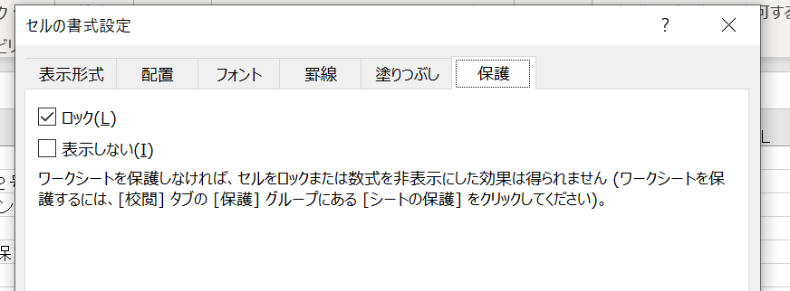

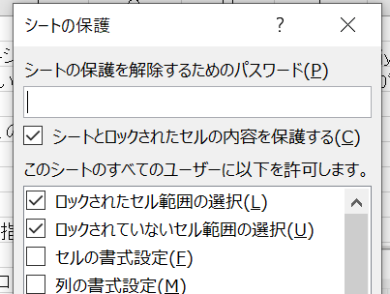
③ツール「校閲」 「シートの保護」
パスワードの入力（jyunia)
✓はこのとおりのままで、「OK」をクリック

